手順
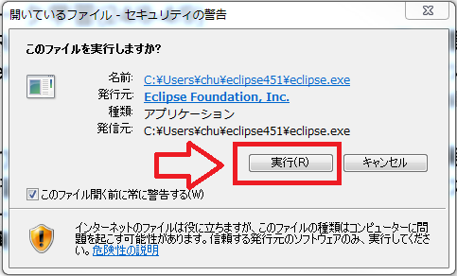
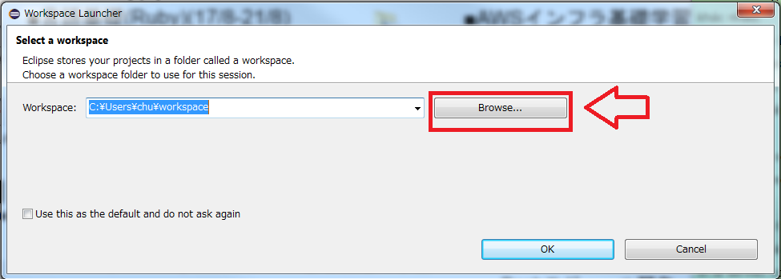
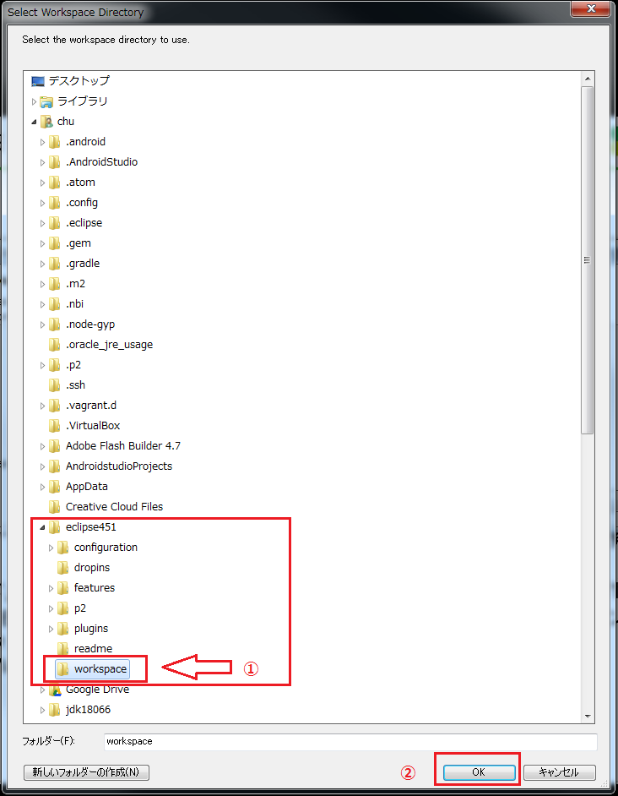
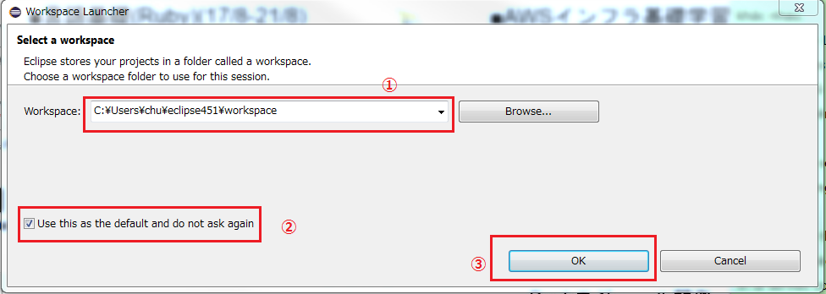
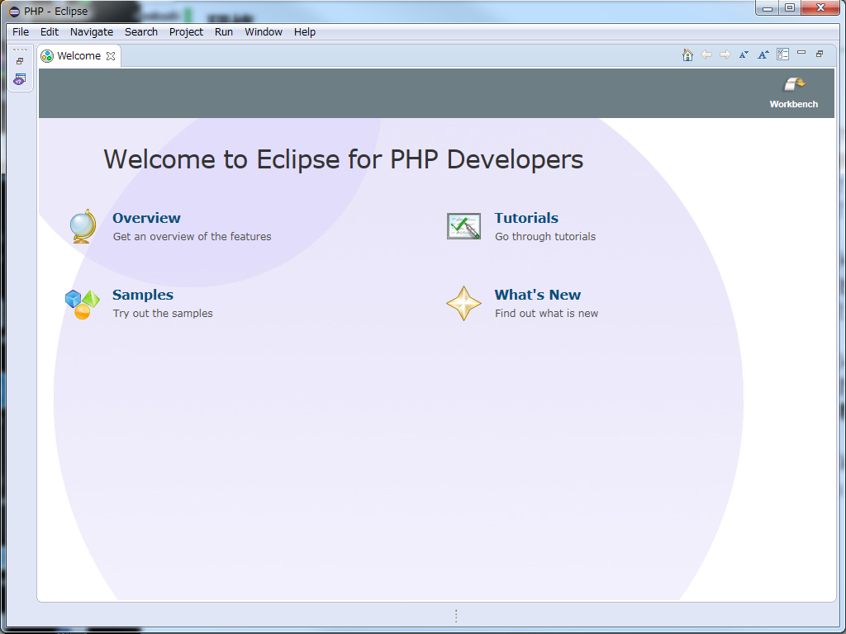
 | 開発環境手順書

1番 | jdkインストール
 | リンク：http://www.oracle.com/technetwork/java/javase/downloads/jdk8-downloads-2133151.html

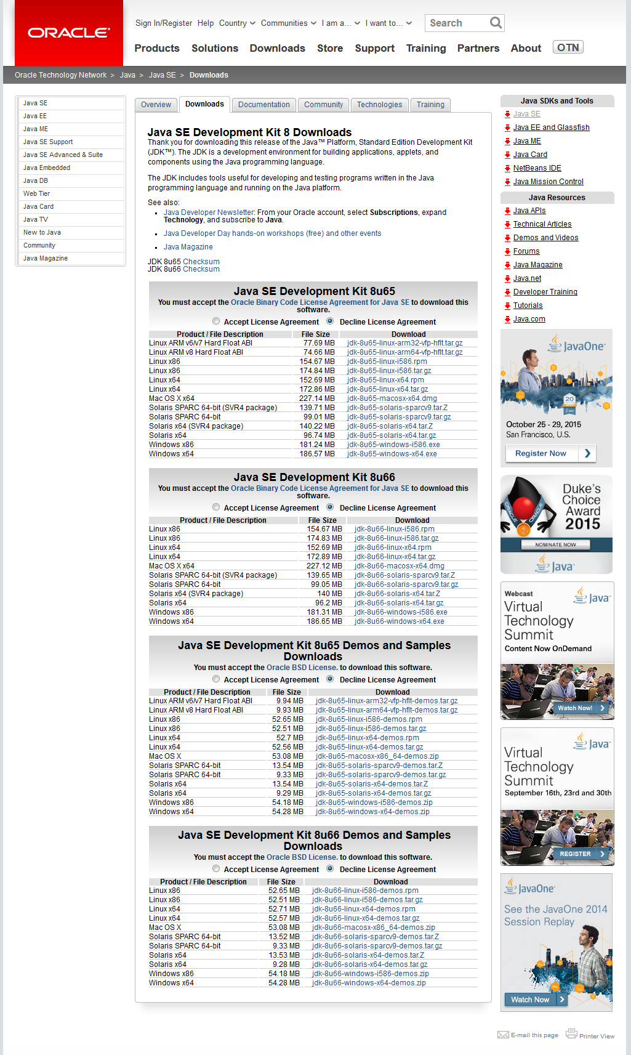

 | バージョンを選択する
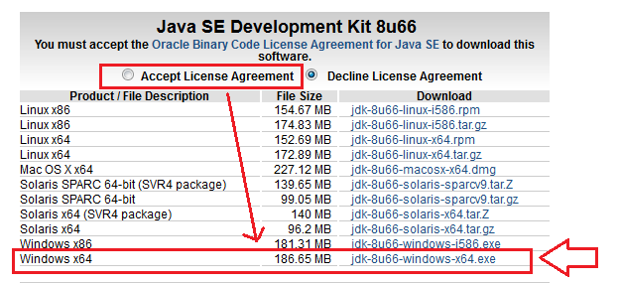

 | ダウンロードファイルを保存している

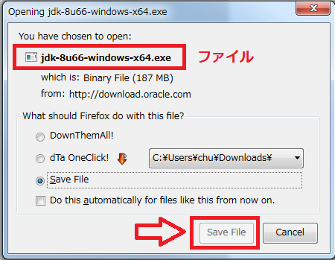

 | PATH: C:\Users\【ユーザー名】\Downloadsで保存していた。

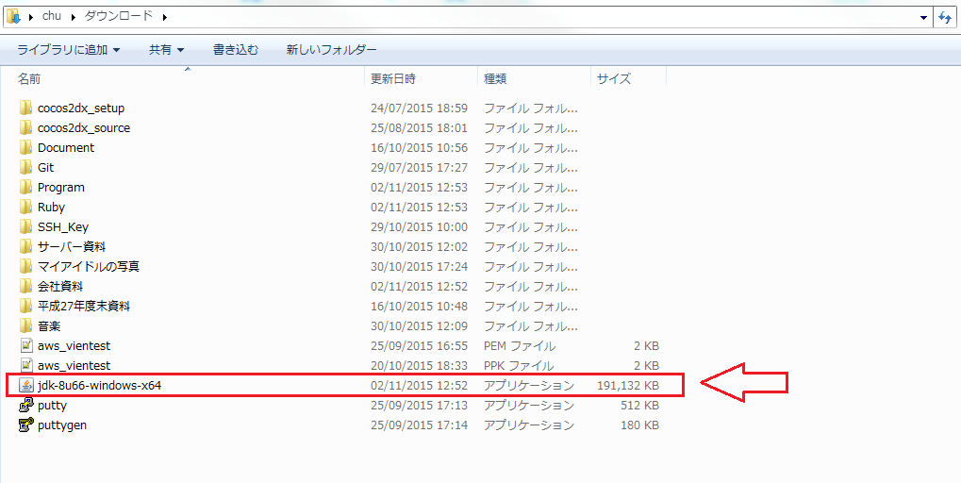

 | ダウンロードしたファイルをクリクしたら、インストールする

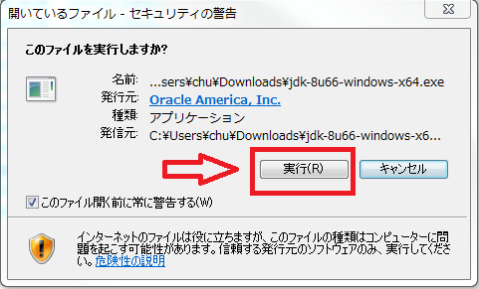

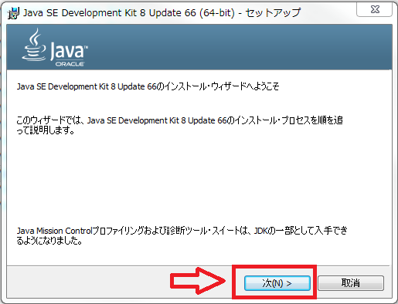

 | インストールパースを変更する

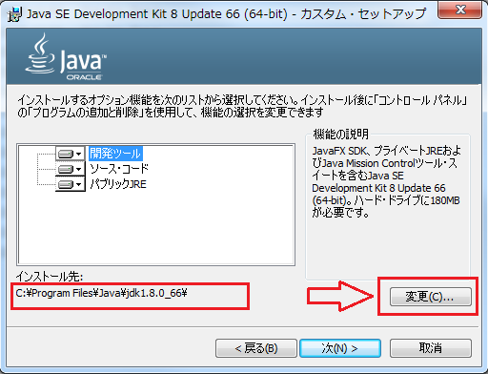

 | PATH: C:\Users\【ユーザー名】\で「jdk18066」フォルダーを作成する

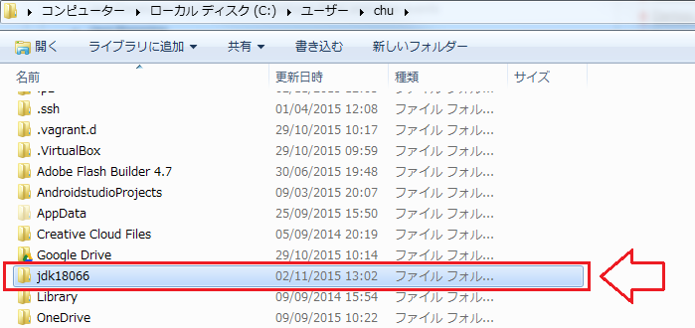

 | インストールPATHを変更する

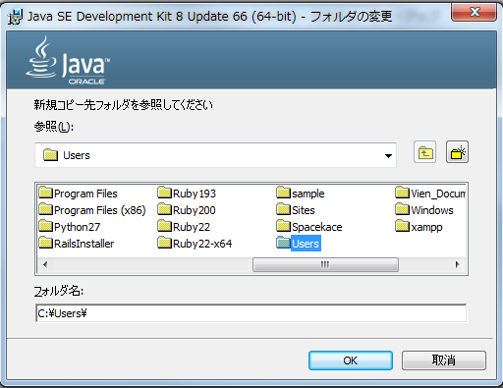

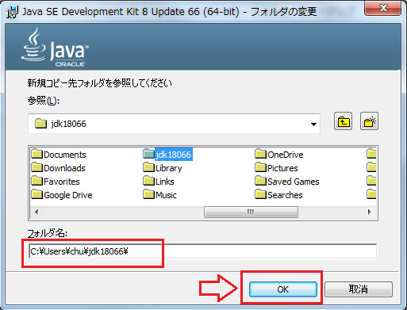

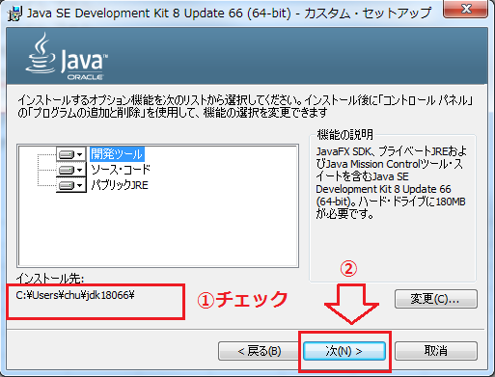

 | jdkインストール

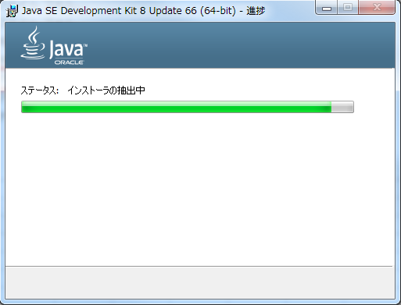

 | jdkインストールでは、jreのインストールも要求される

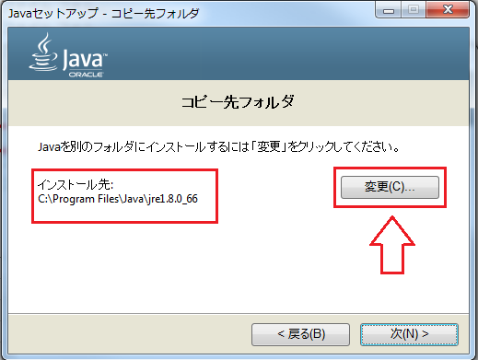

 | PATH: C:\Users\【ユーザー名】\で「jre18066」フォレダーを作成する

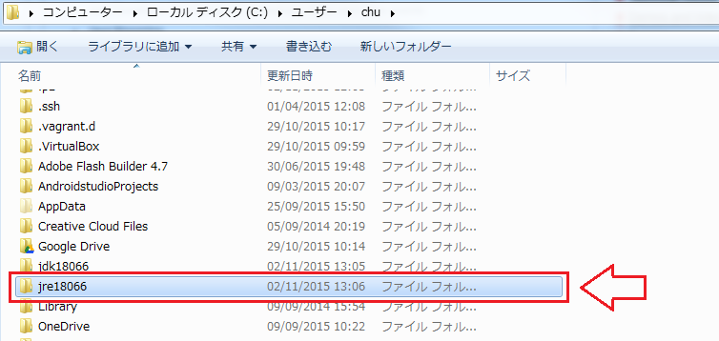

 | PATH変更ダイアログを表示する

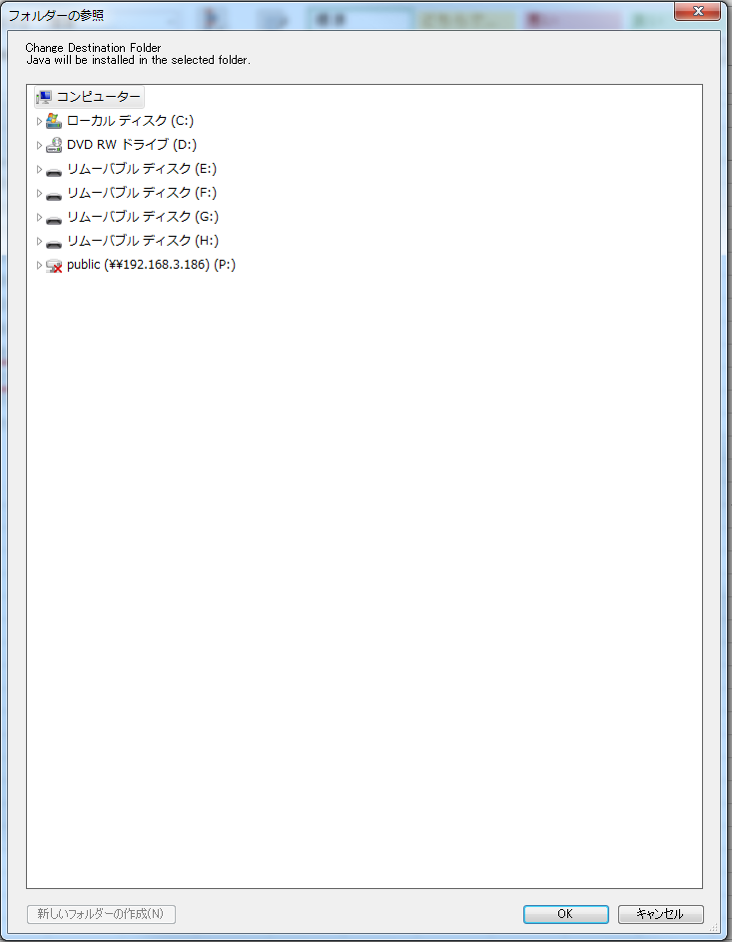

 | C:\Users\【ユーザー名】\の直下で「jre18066」をフォルダーを指定する

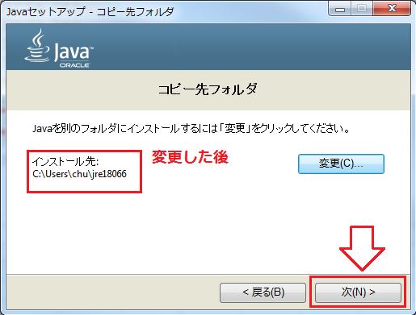

 | 選択が終った後、jreをインストール

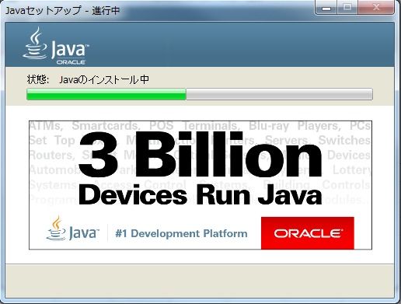

 | jreインストールが終ったら、jdkのインストールも終了

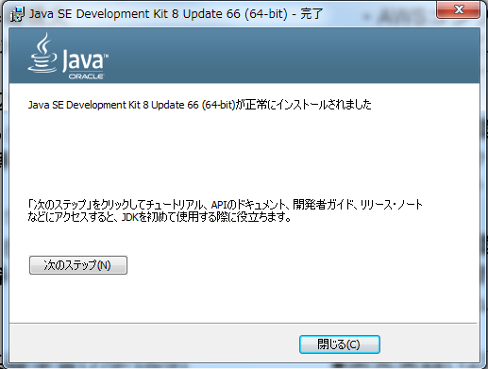

 | インストールしたフォルダーをチェックする

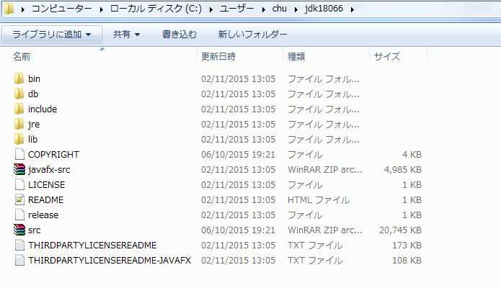

2番 | Eclipseインストール

 | Eclipseダウンロードホームページ
 | リンク：https://eclipse.org/downloads/

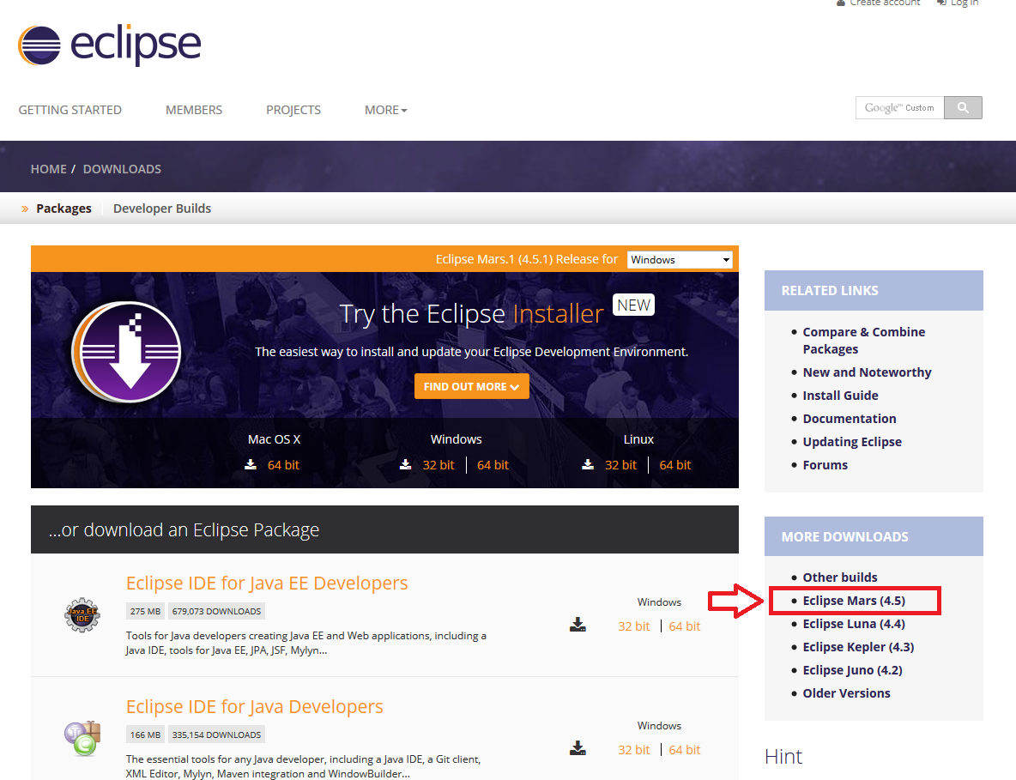

 | Eclipseのmars版をダウンロードする

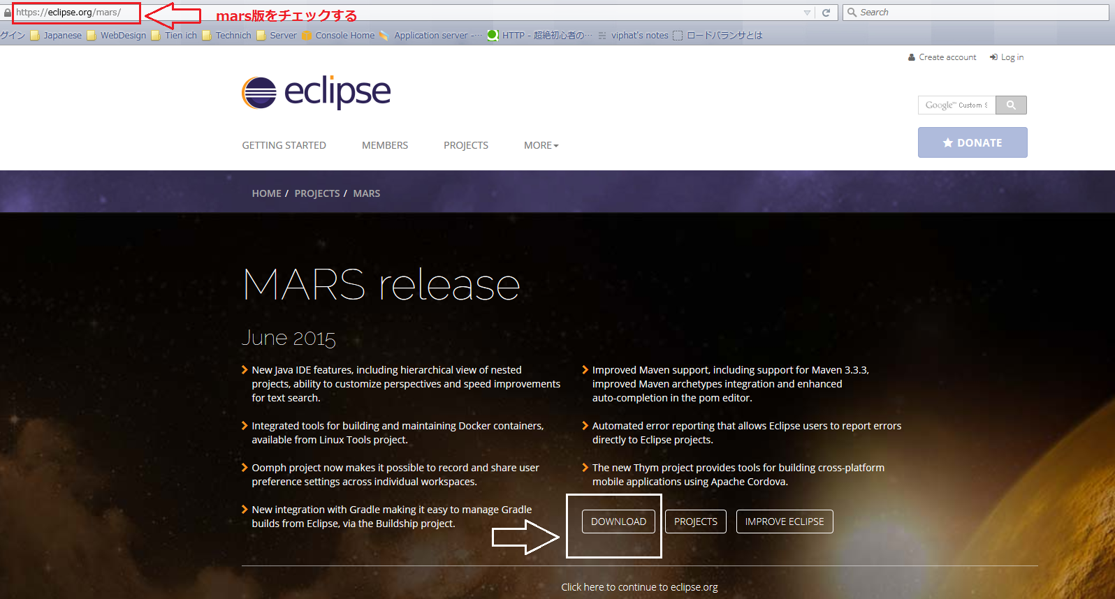

 | ウィンドウズのOSどおりに、適当なバージョンを選択する
 | PHPのバージョンをダウンロードしてください！

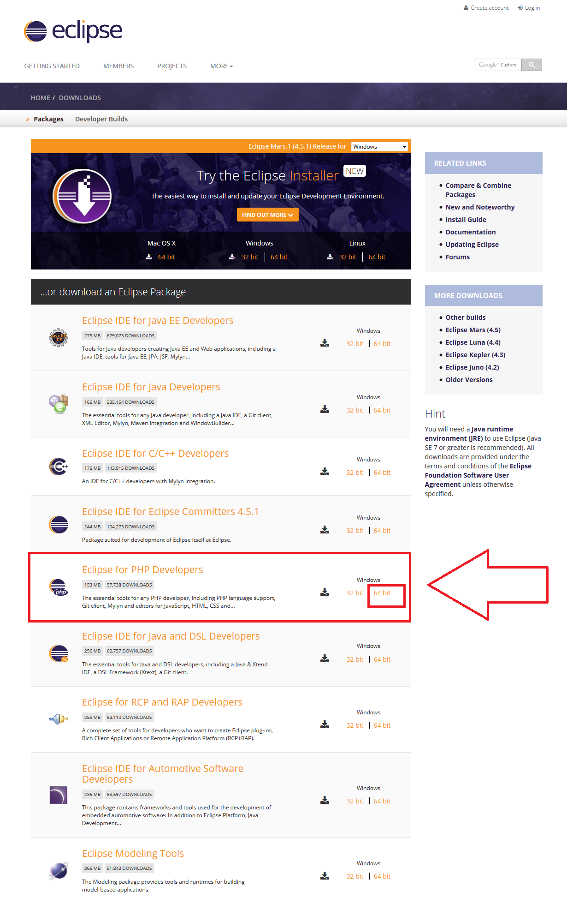

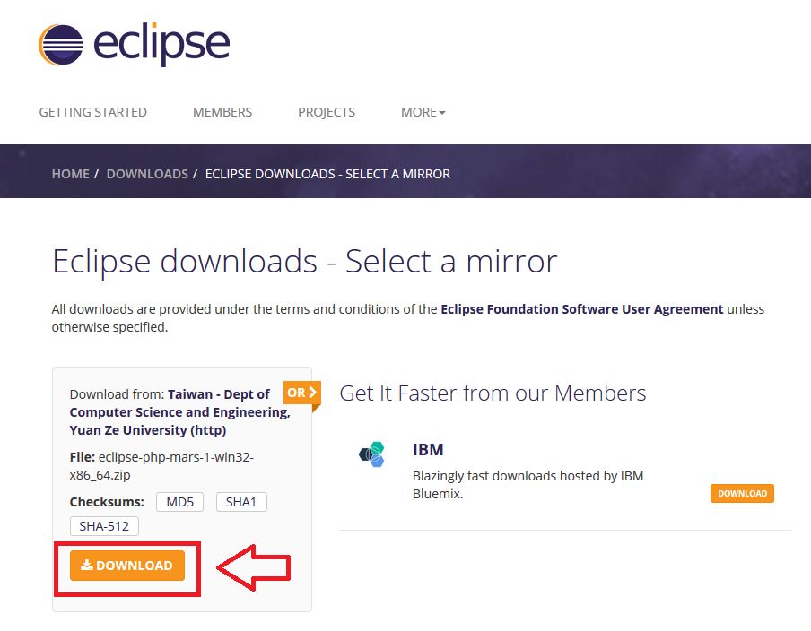

 | ダウンロードフォルダーでrarファイルを抽出する

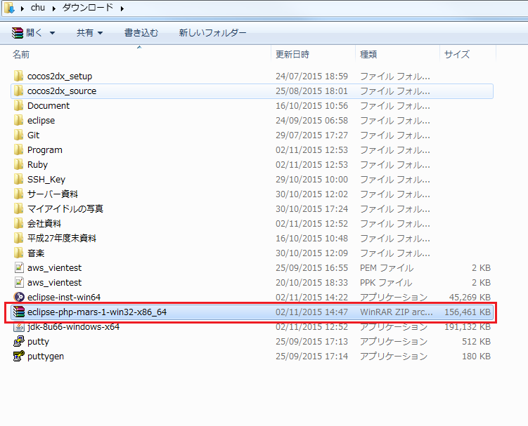

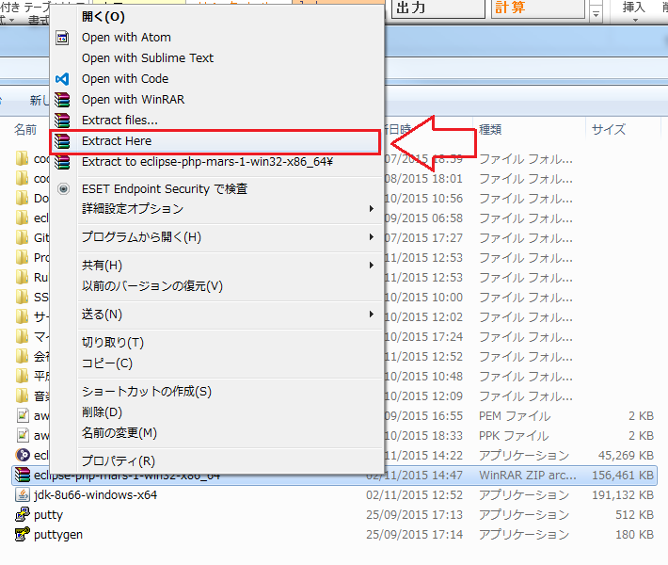

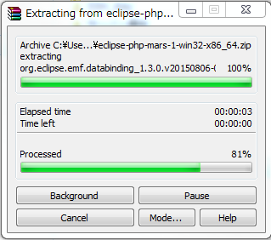

 | 抽出したフォルダー

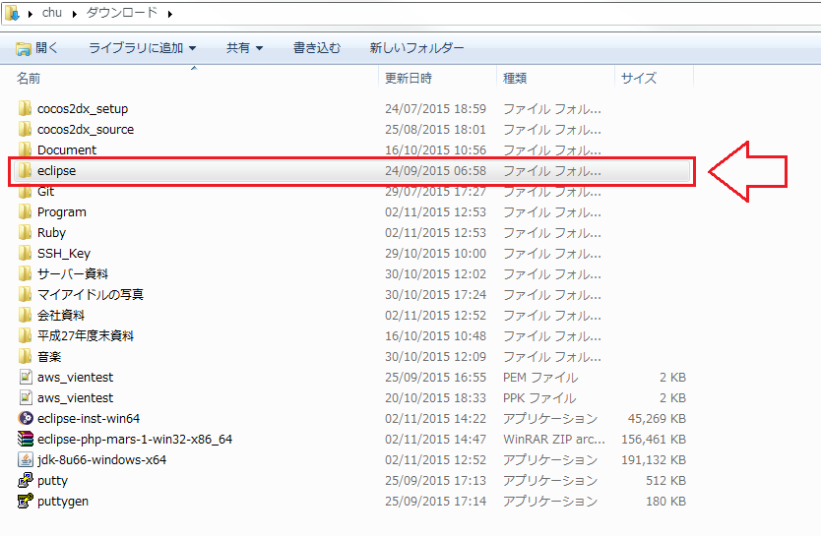

 | C:\Users\【ユーザー名】\直下に、「eclipse451」というフォルダーを作成する

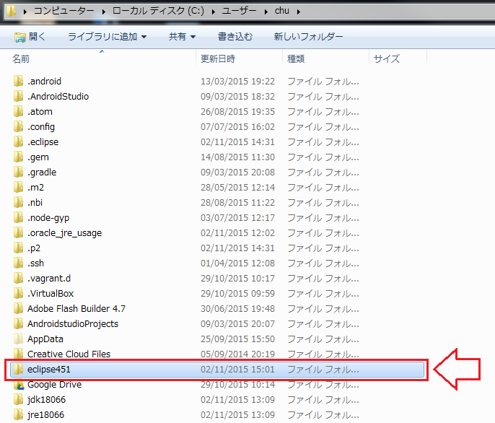

 |  |  |  |  | リネーム |  | rename
 | C:\Users\chu\Downloads\eclipseフォレダーの全て内容からを「eclipse451」フォルダーで移動する
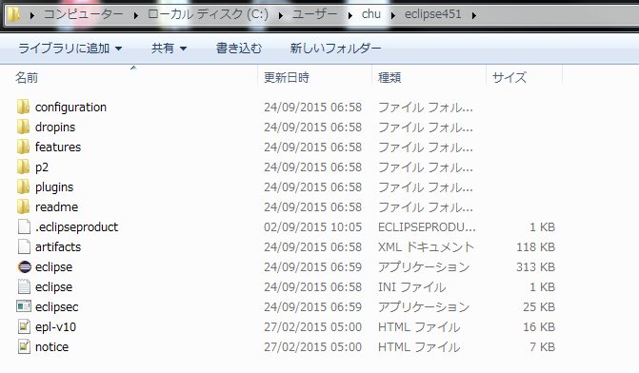

 | 19.5番 | C:\Users\[YourACC]\eclipse451\eclipse.ini を編集(2行追加する)
 |  |  | --launcher.XXMaxPermSize |  |  | --launcher.XXMaxPermSize
 |  |  | 256m | ⇒ |  | 256m
 |  |  |  |  |  | -vm
 |  |  |  |  |  | C:\Users\[YourACC]\jdk18066\bin\javaw.exe

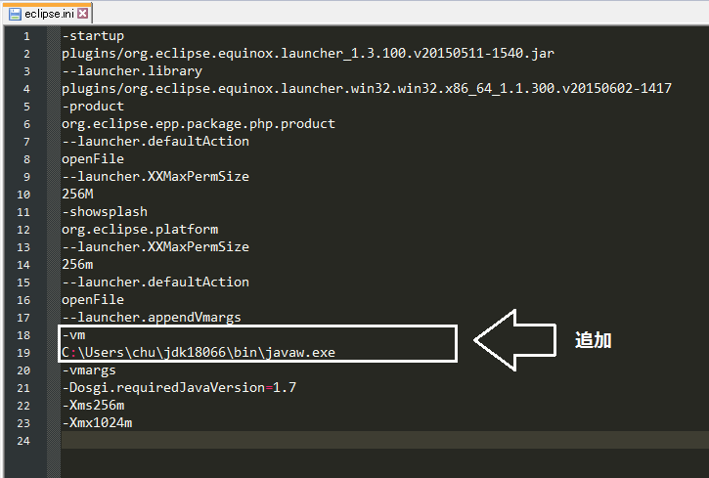

 | 「eclipse451」フォルダー直下に、「workspace」フォルダーを作成する

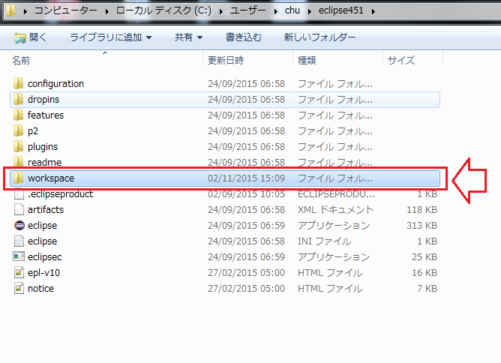

 | 「eclipse.exe」ファイルを実行する

